Paliwa_Samochody osobowe

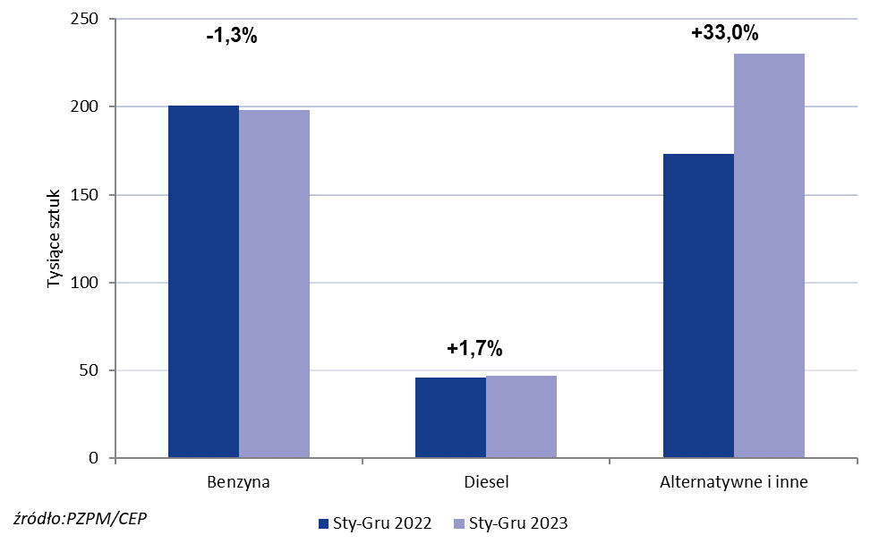
PZPM* |  |  |  |  |  |  | 2024-01-04
 |  |  |  |  |  |  | w tys. szt.
 | Pierwsze rejestracje nowych samochodów osobowych wg rodzaju napędu

 | Rozaj napędu | Sty-Gru 2022 |  | Sty-Gru 2023 |  | Zmiana % r/r | Zmiana udziału r/r
 |  | tys. szt. | udział % | tys. szt. | udział %
 | Benzyna | 200,8 | 47.8% | 198,1 | 41.7% | -1.3% | -6,1 pp
 | Diesel | 46,0 | 11.0% | 46,8 | 9.9% | +1.7% | -1,1 pp
 | Alternatywne/inne | 173,0 | 41.2% | 230,1 | 48.4% | +33.0% | +7,2 pp
 | w tym:
 | BEV | 11,3 | 2.7% | 17,1 | 3.6% | +51.3% | +0,9 pp
 | PHEV | 10,4 | 2.5% | 13,2 | 2.8% | +26.9% | +0,3 pp
 | FCEV | 0.041 | 0.0% | 0.083 | 0.0% | +102.4% | +0,0 pp
 | HEV | 65,8 | 15.7% | 92,9 | 19.6% | +41.2% | +3,9 pp
 | MHEV | 73,2 | 17.4% | 94,4 | 19.9% | +29.0% | +2,4 pp
 | LPG | 12,2 | 2.9% | 12,5 | 2.6% | +2.5% | -0,3 pp
 | CNG/LNG | 0 | 0.0% | 0 | 0.0% |  | +0,0 pp
 | Inne / b.d. | 0 | 0.0% | 0 | 0.0% |  | +0,0 pp
 | * PZPM na podstawie CEP (Centralnej Ewidencji Pojazdów)
 | Source: PZPM on the basis of CEP (Central Register of Vehicles)

